SISTEMA_TRANSMISION
 | REPORTE FOTOGRÁFICO - Sistema de Transmisión
Nombre de la Estacion: | RACM2 HUAROCHIRI
Nombre de Localidad: | HUAROCHIRI
Fecha: | 30/06/2026 - 30/06/2026
Direccion: | CP HUAROCHIRI - L4 M68
ID site: | LI8922
CRQ: | CRQ000000091984
Sticker Año mantenimiento |  |  | Letrero de Localidad beneficiaria o GPS
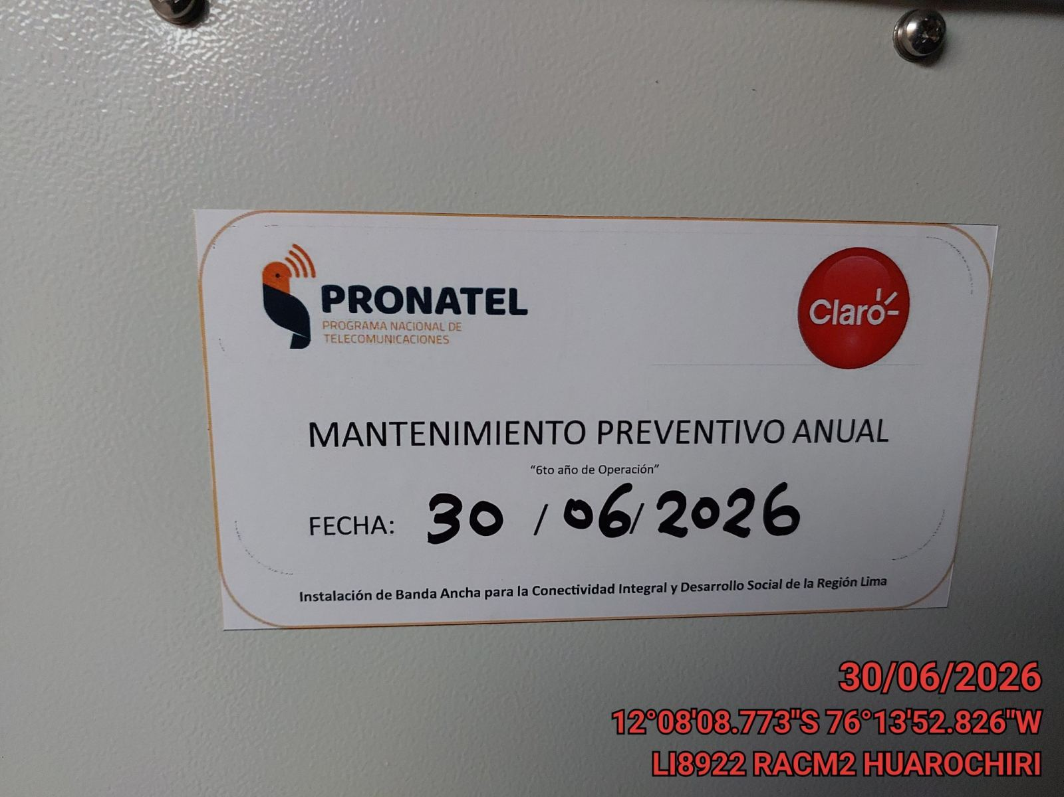 |  |  | 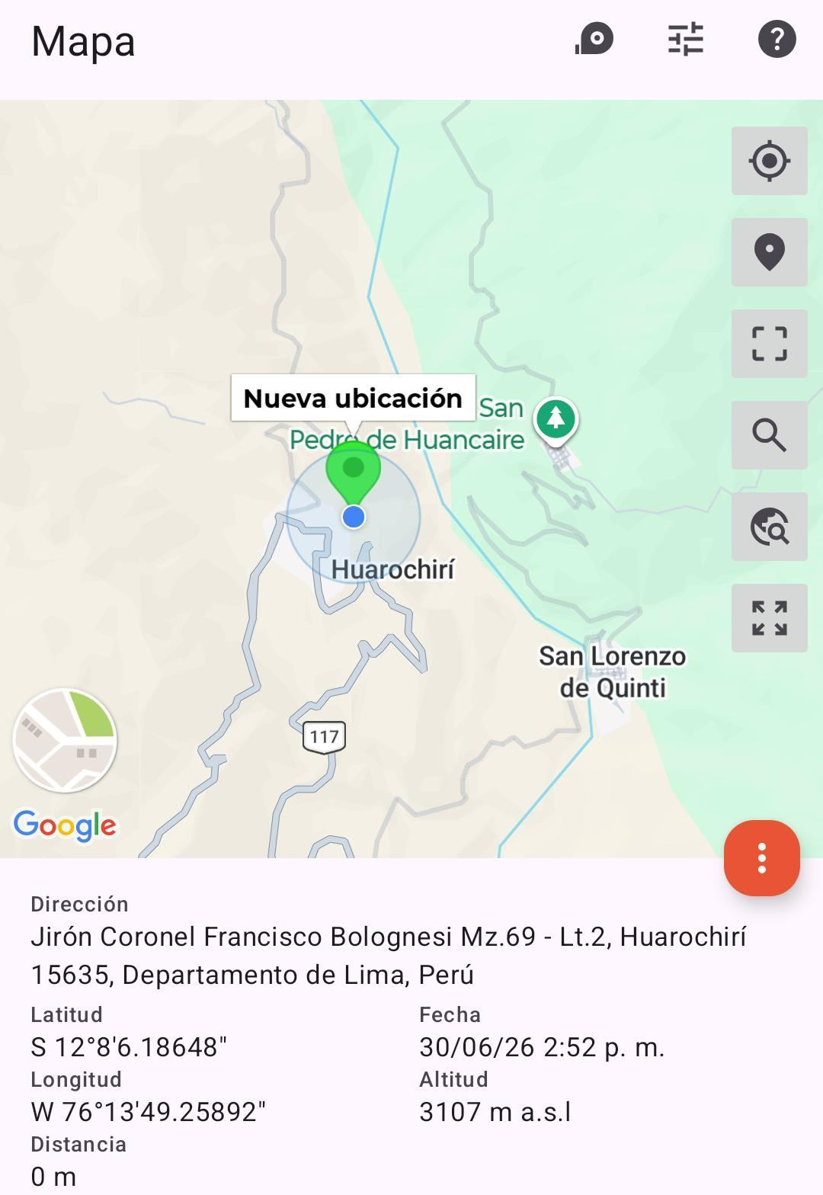

EQUIPOS BBU, ROUTER O MW: VERIFICAR ESTADO DE EQUIPOS,LED DE ALARMAS, LIMPIEZA TECNICA Y SOPLETEADO
ANTES |  | DURANTE |  | DESPUES
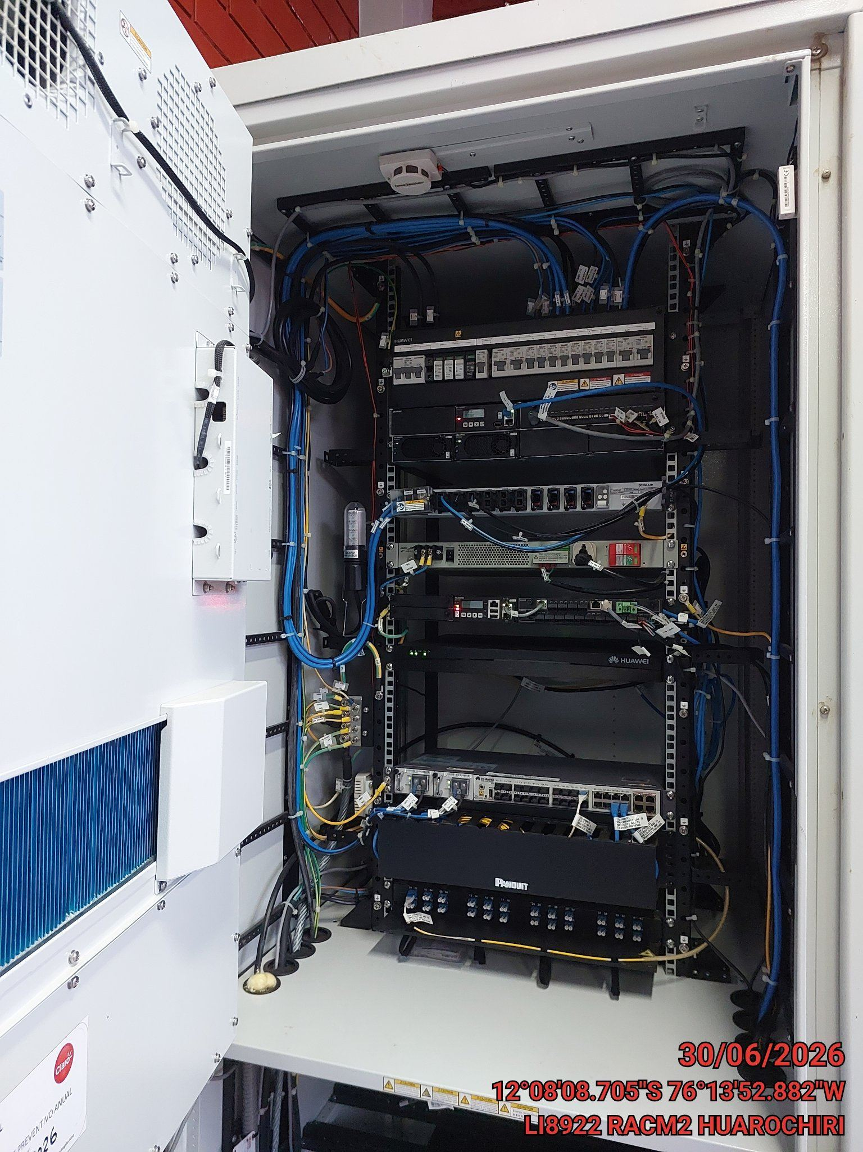 |  | 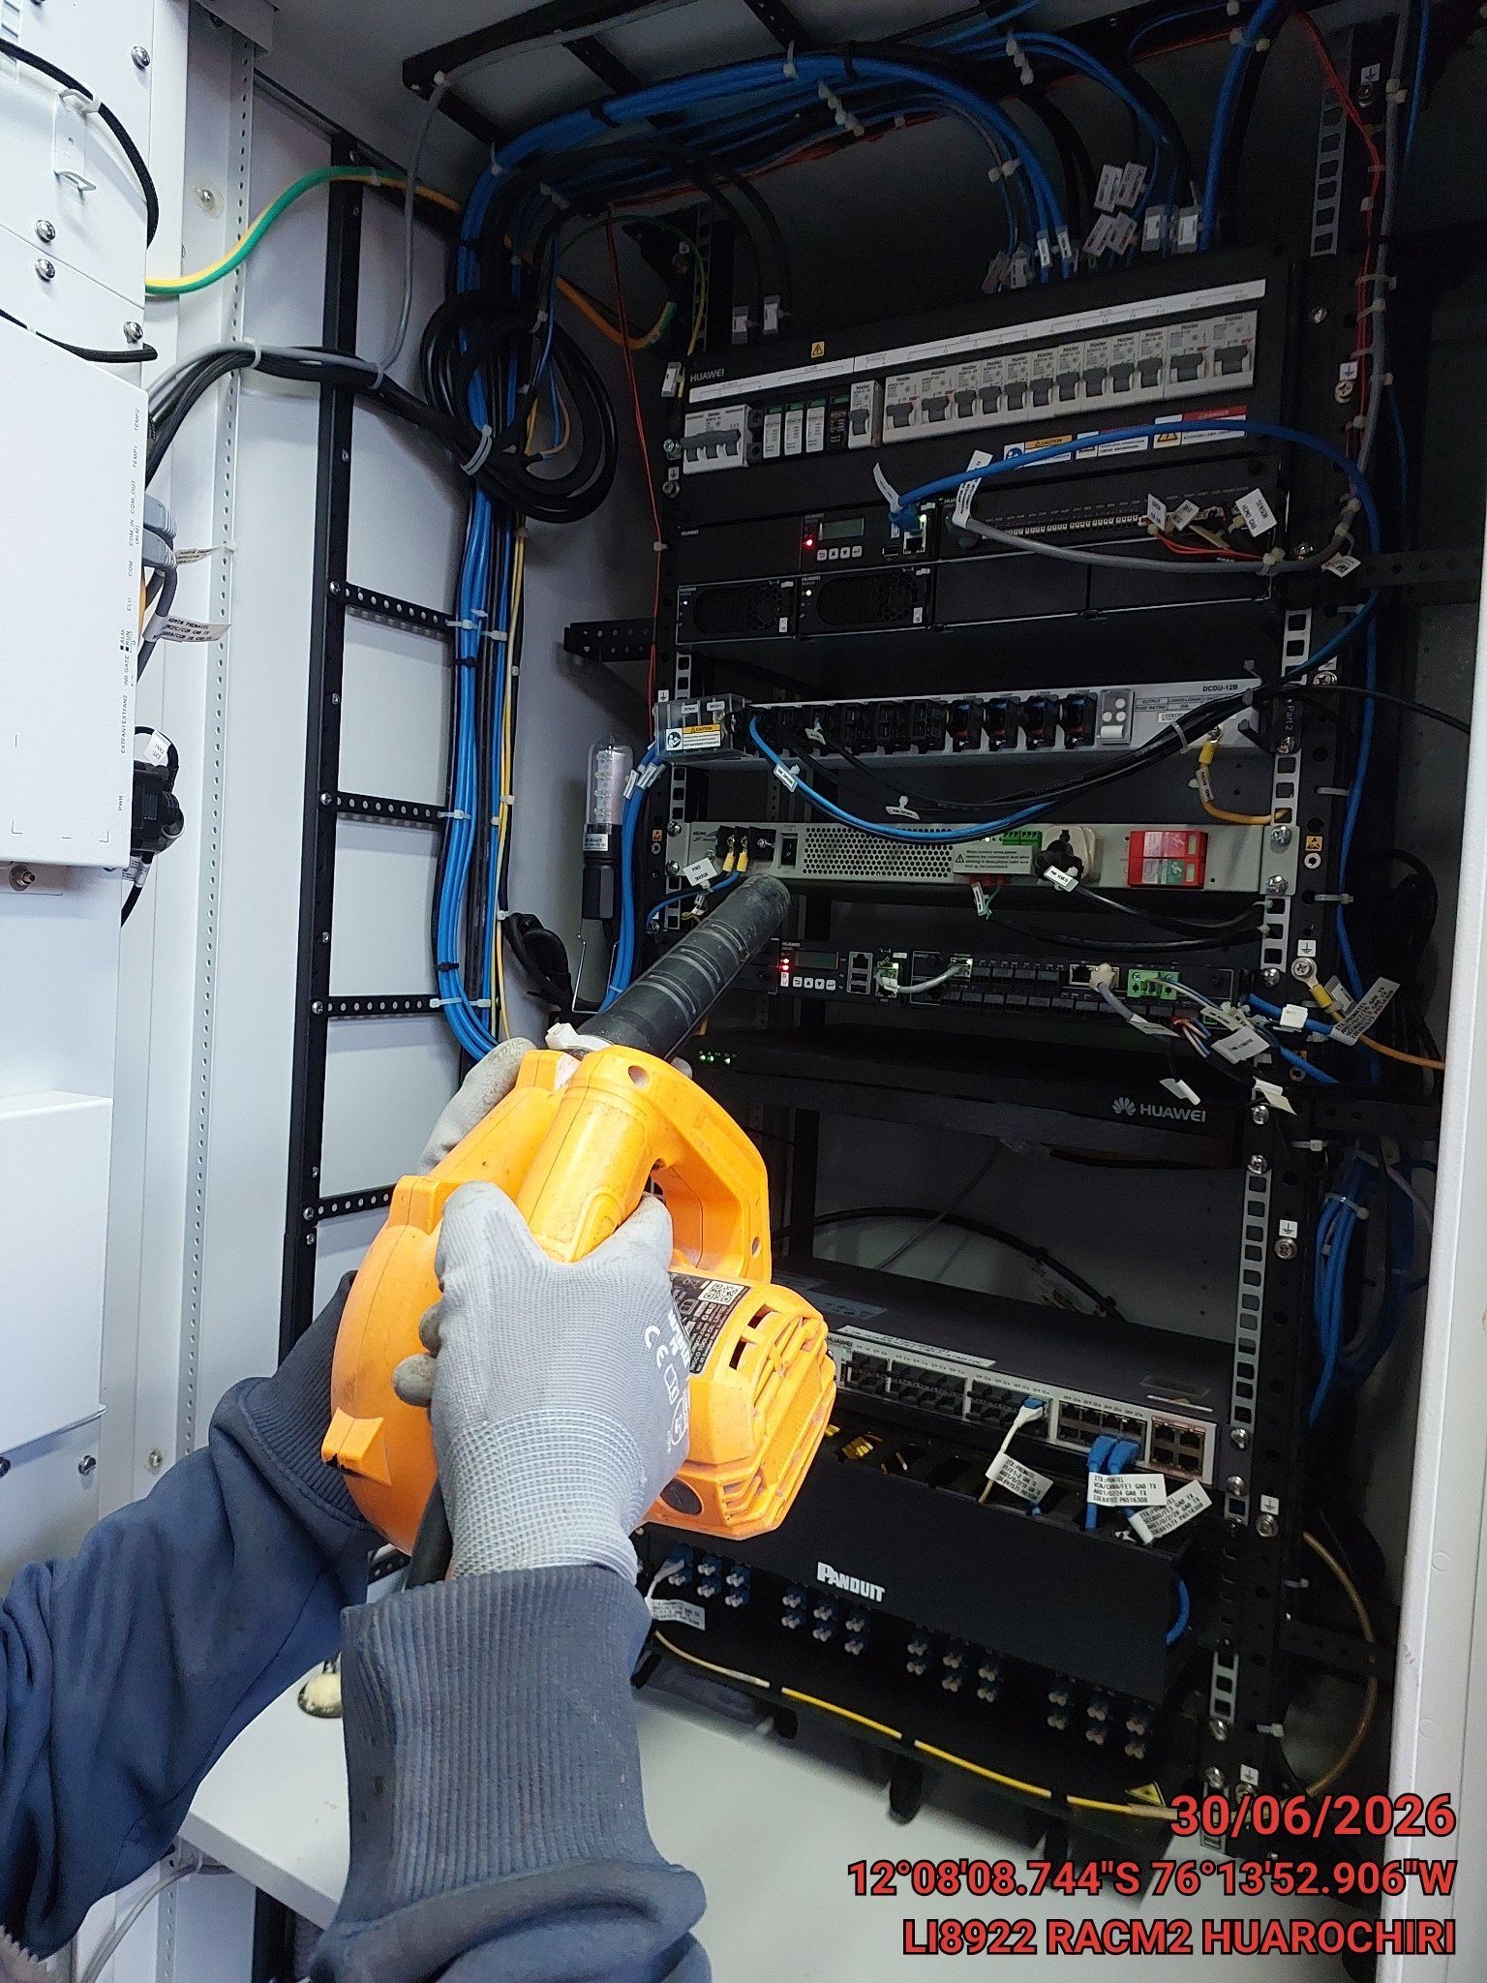 |  | 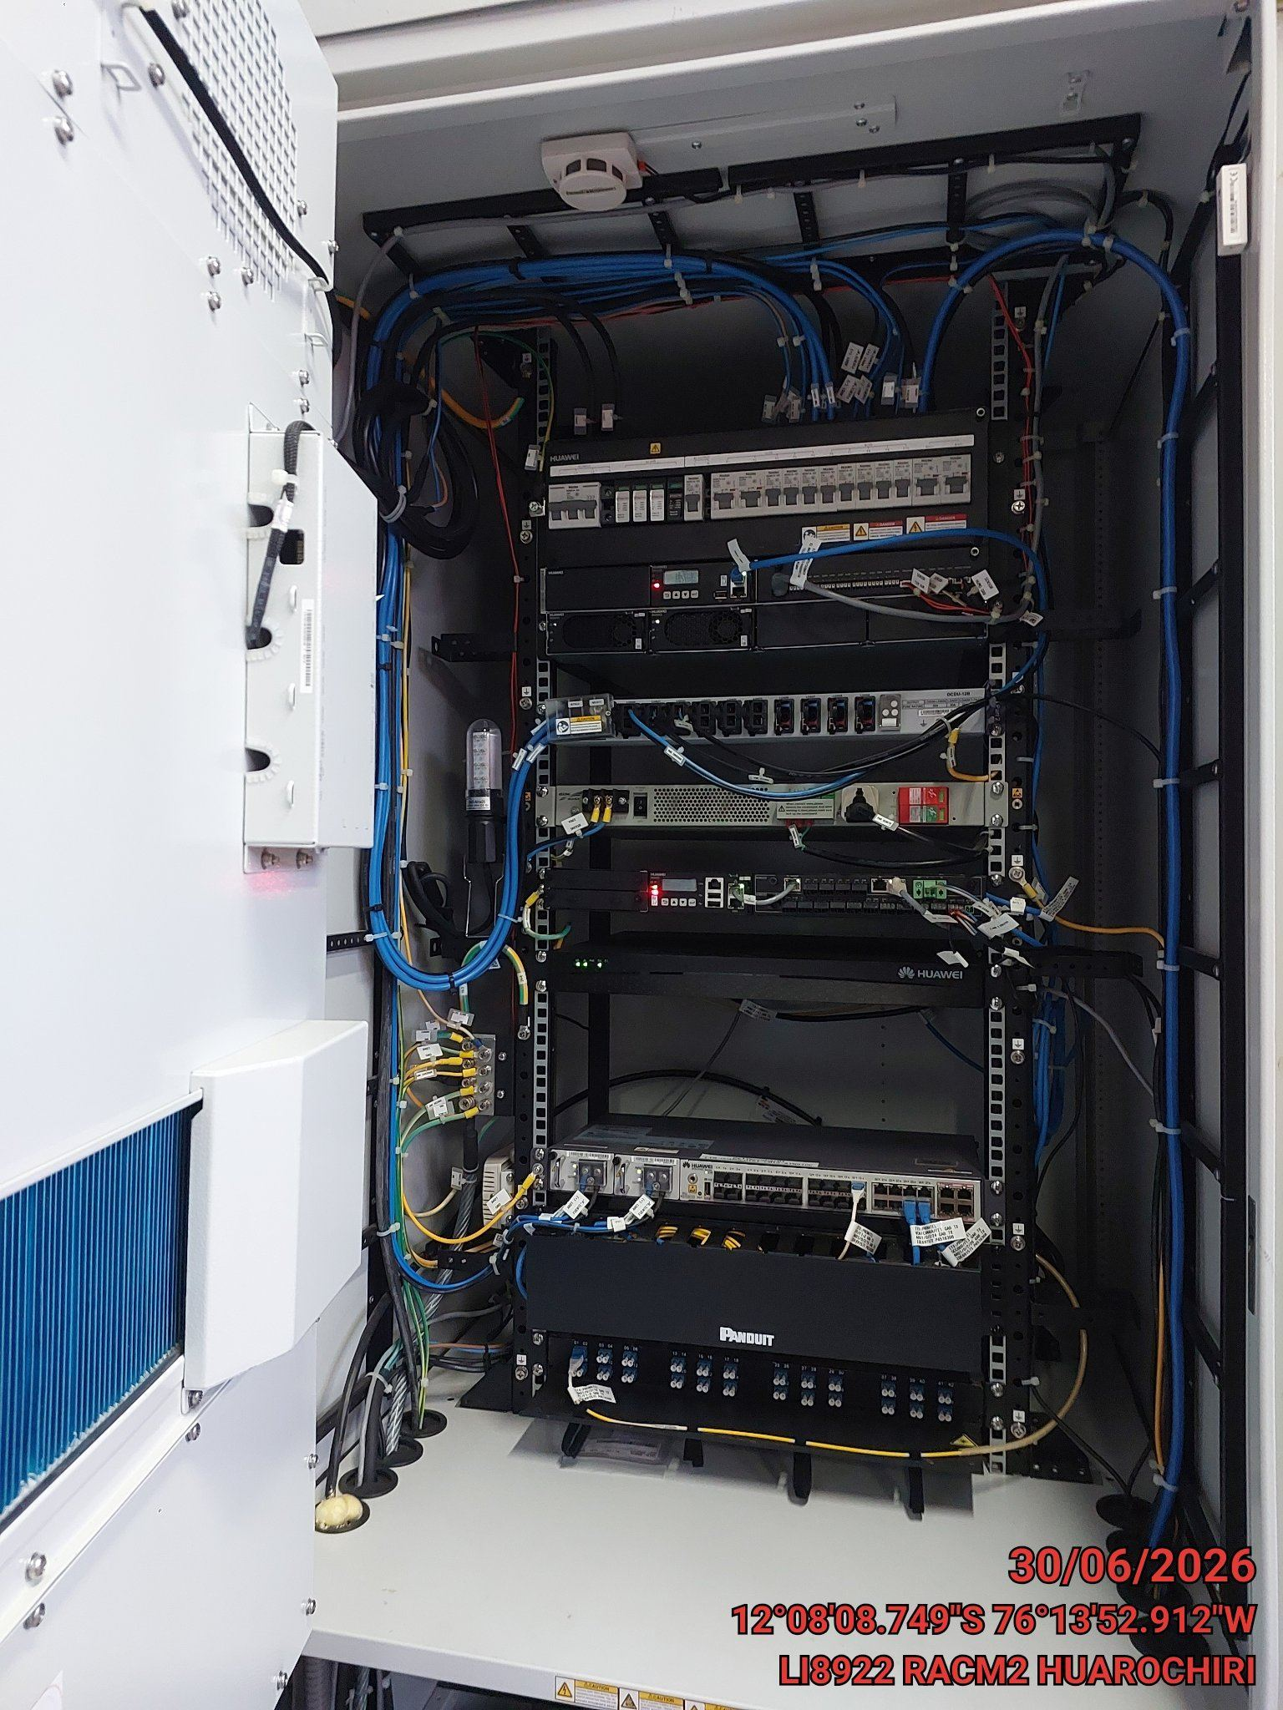

TARJETAS: AJUSTE DE ELEMENTOS Y CONEXIONES
ANTES |  | DURANTE |  | DESPUES
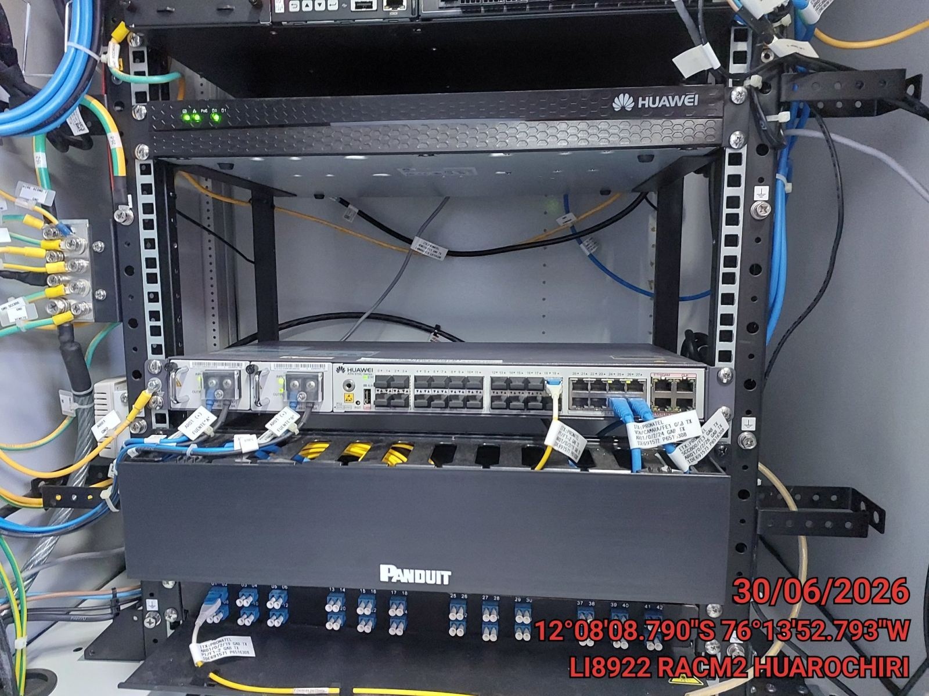 |  | 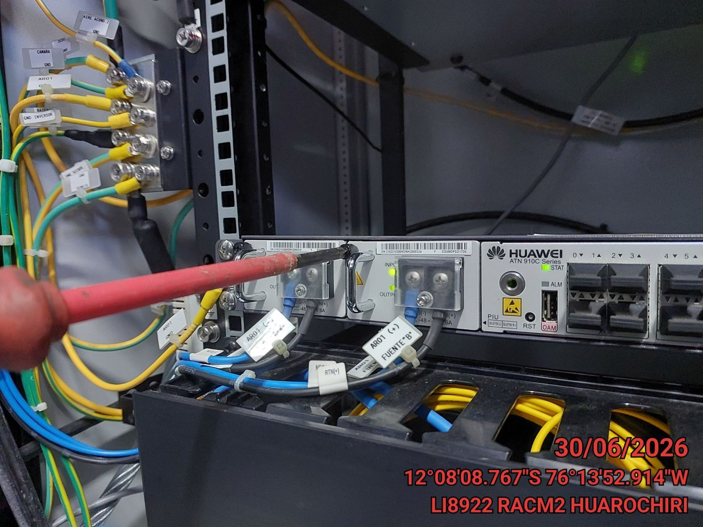 |  | 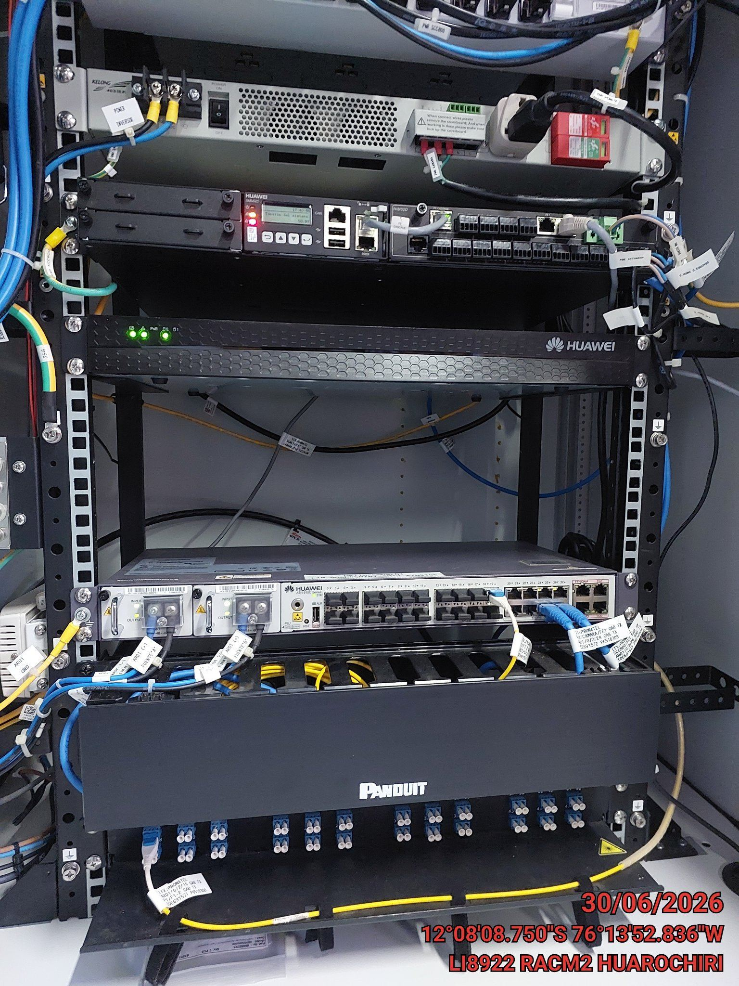

CABLES: LIMPIEZA TECNICA Y ORDENAMIENTO DE CABLES
ANTES |  | DURANTE |  | DESPUES
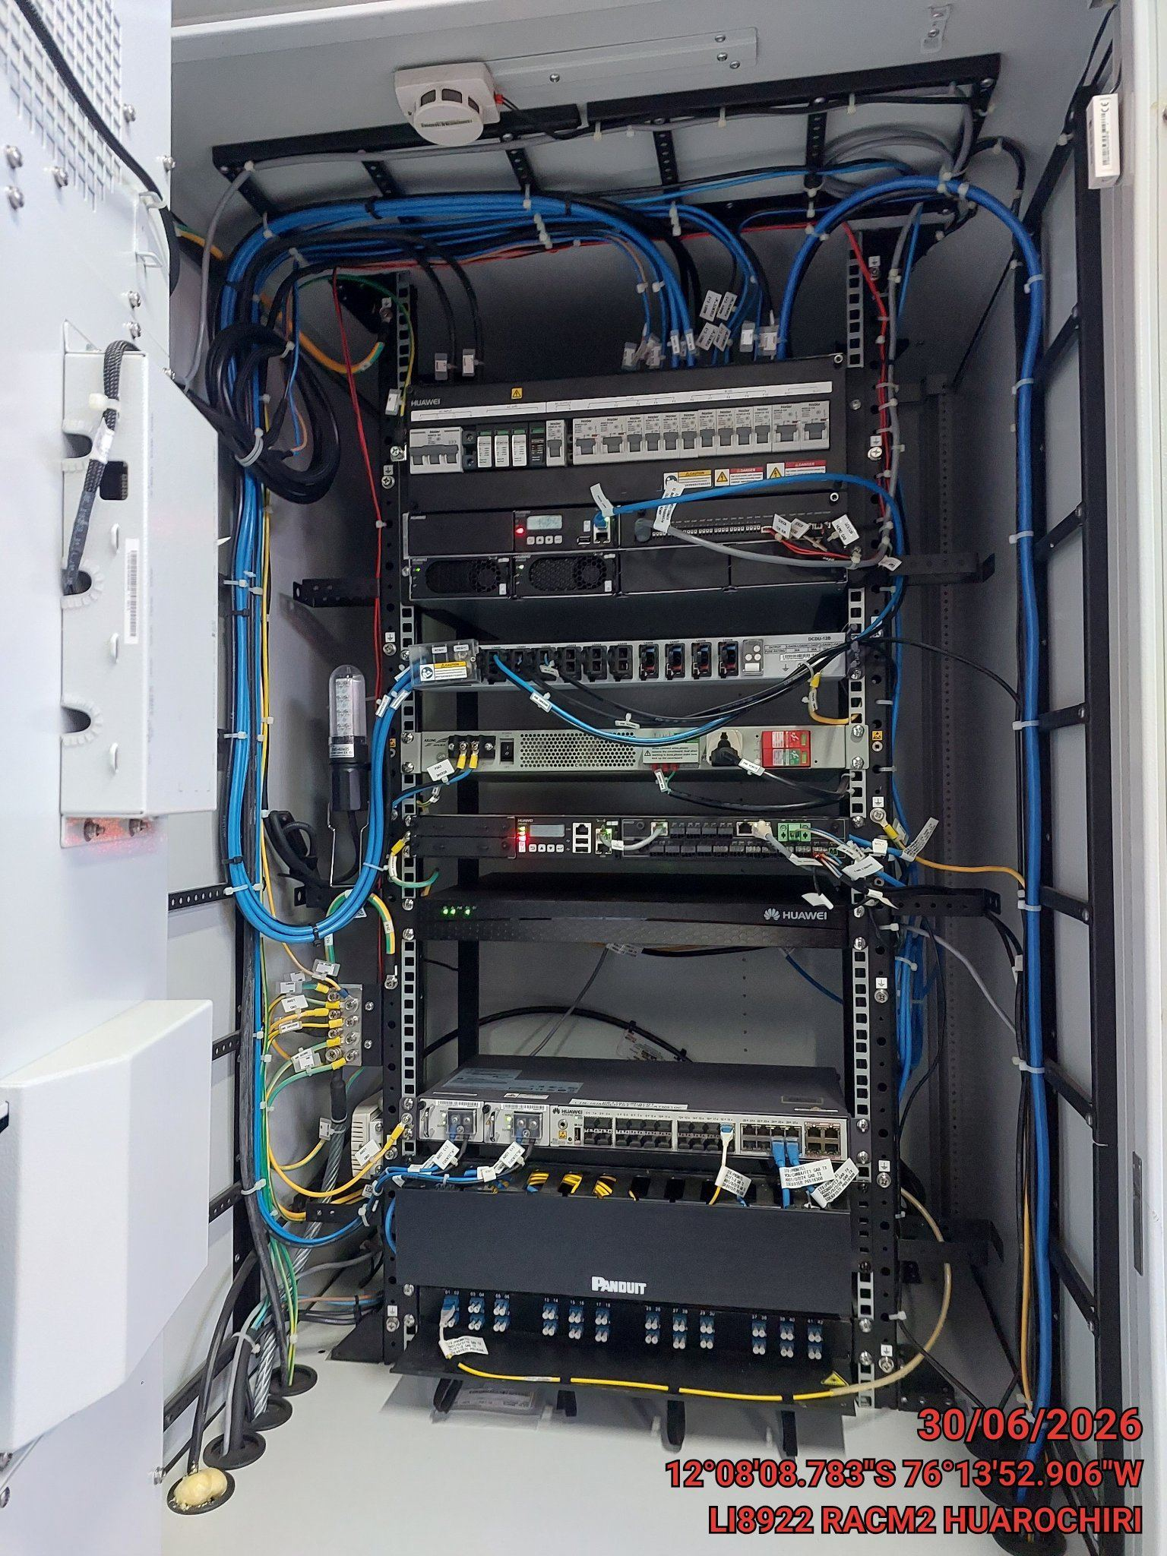 |  | 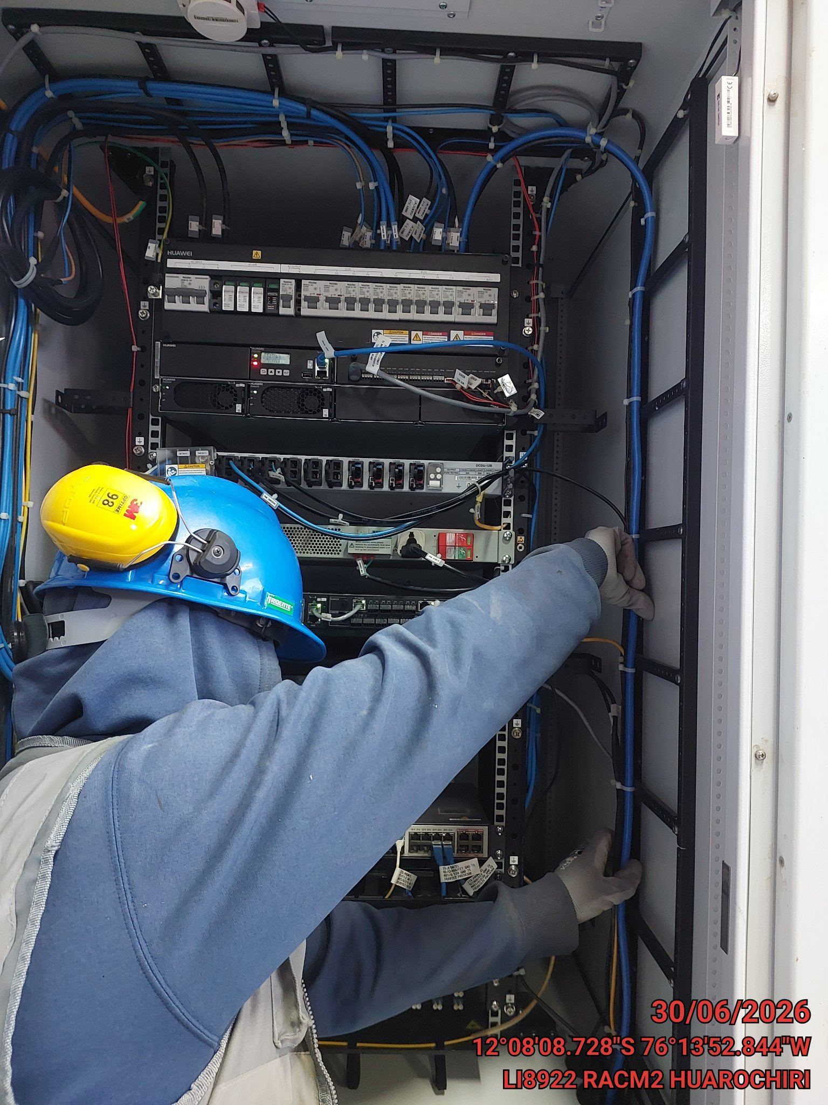 |  | 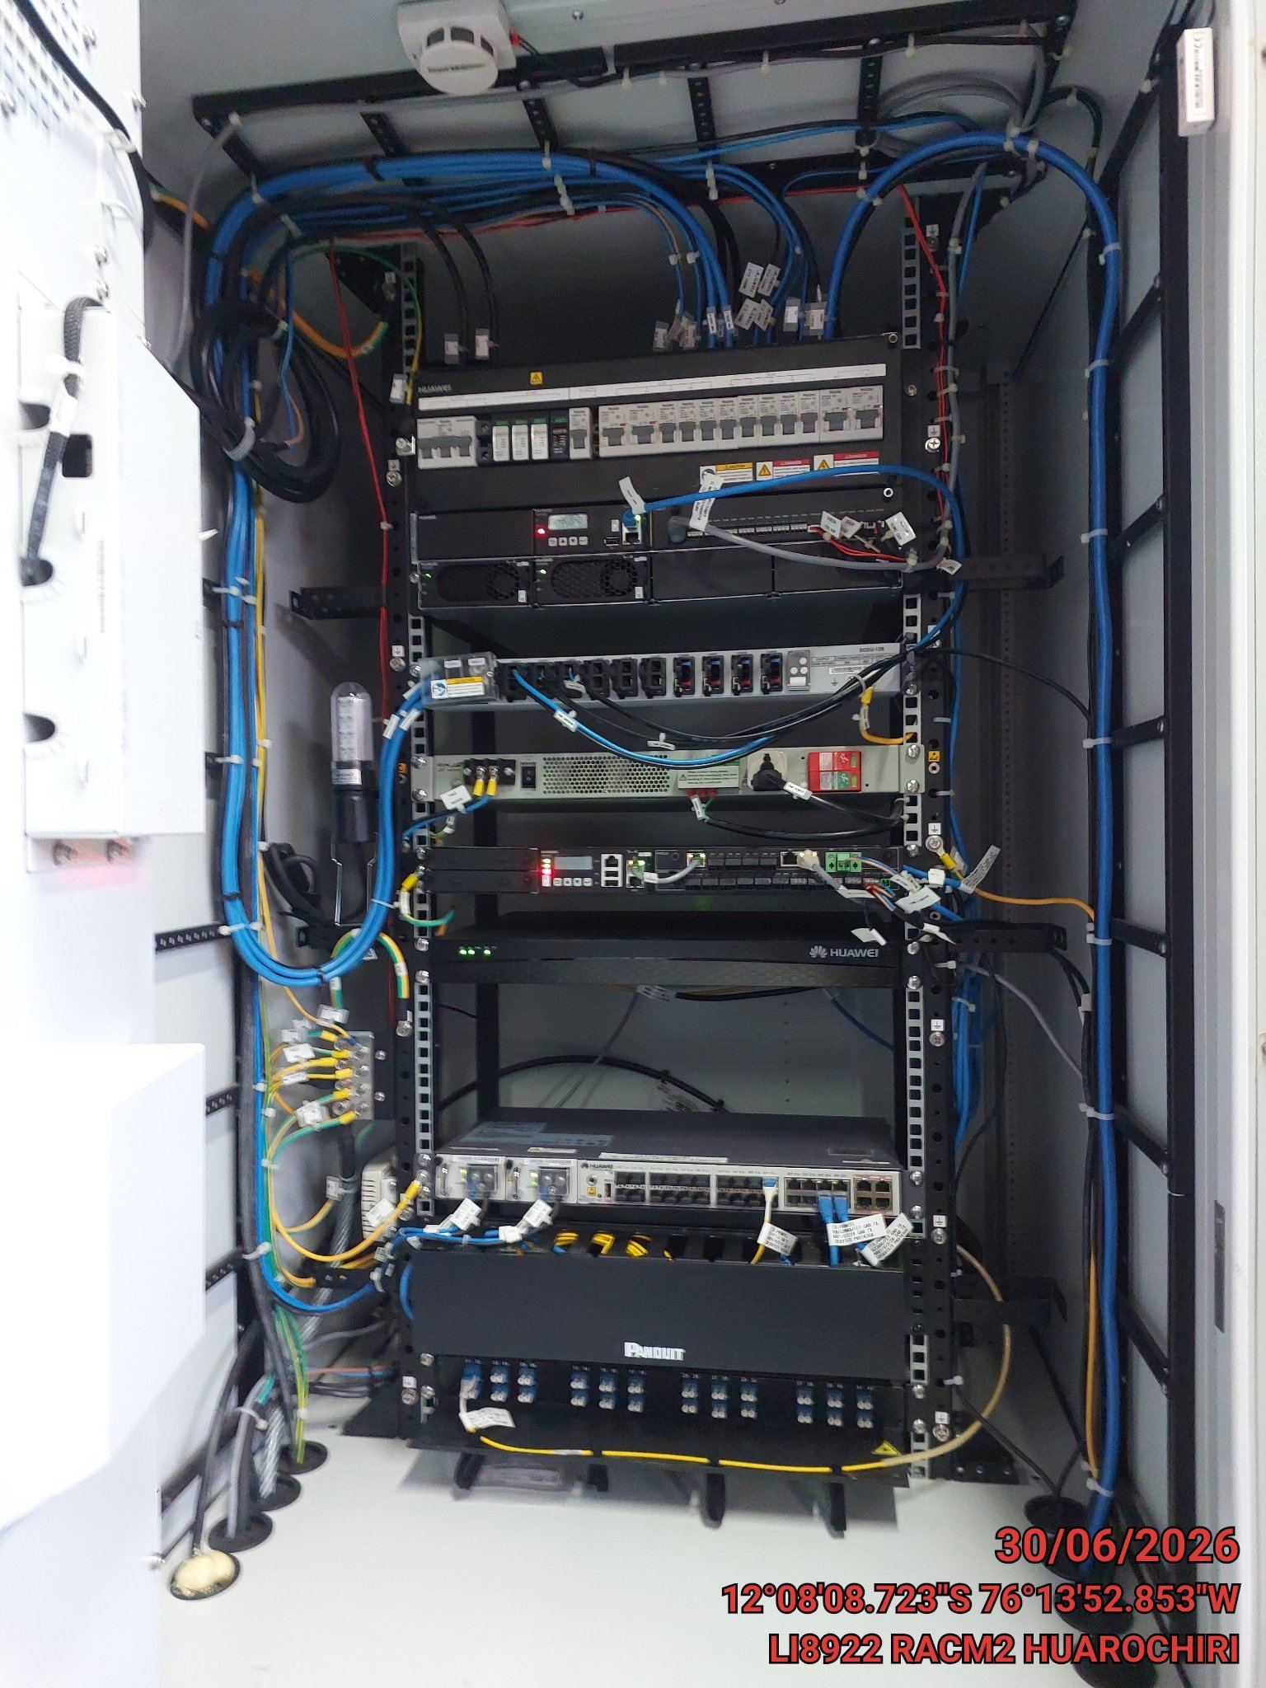

VERIFICACION Y AJUSTE DE ATERRAMIENTO
ANTES |  | DURANTE |  | DESPUES
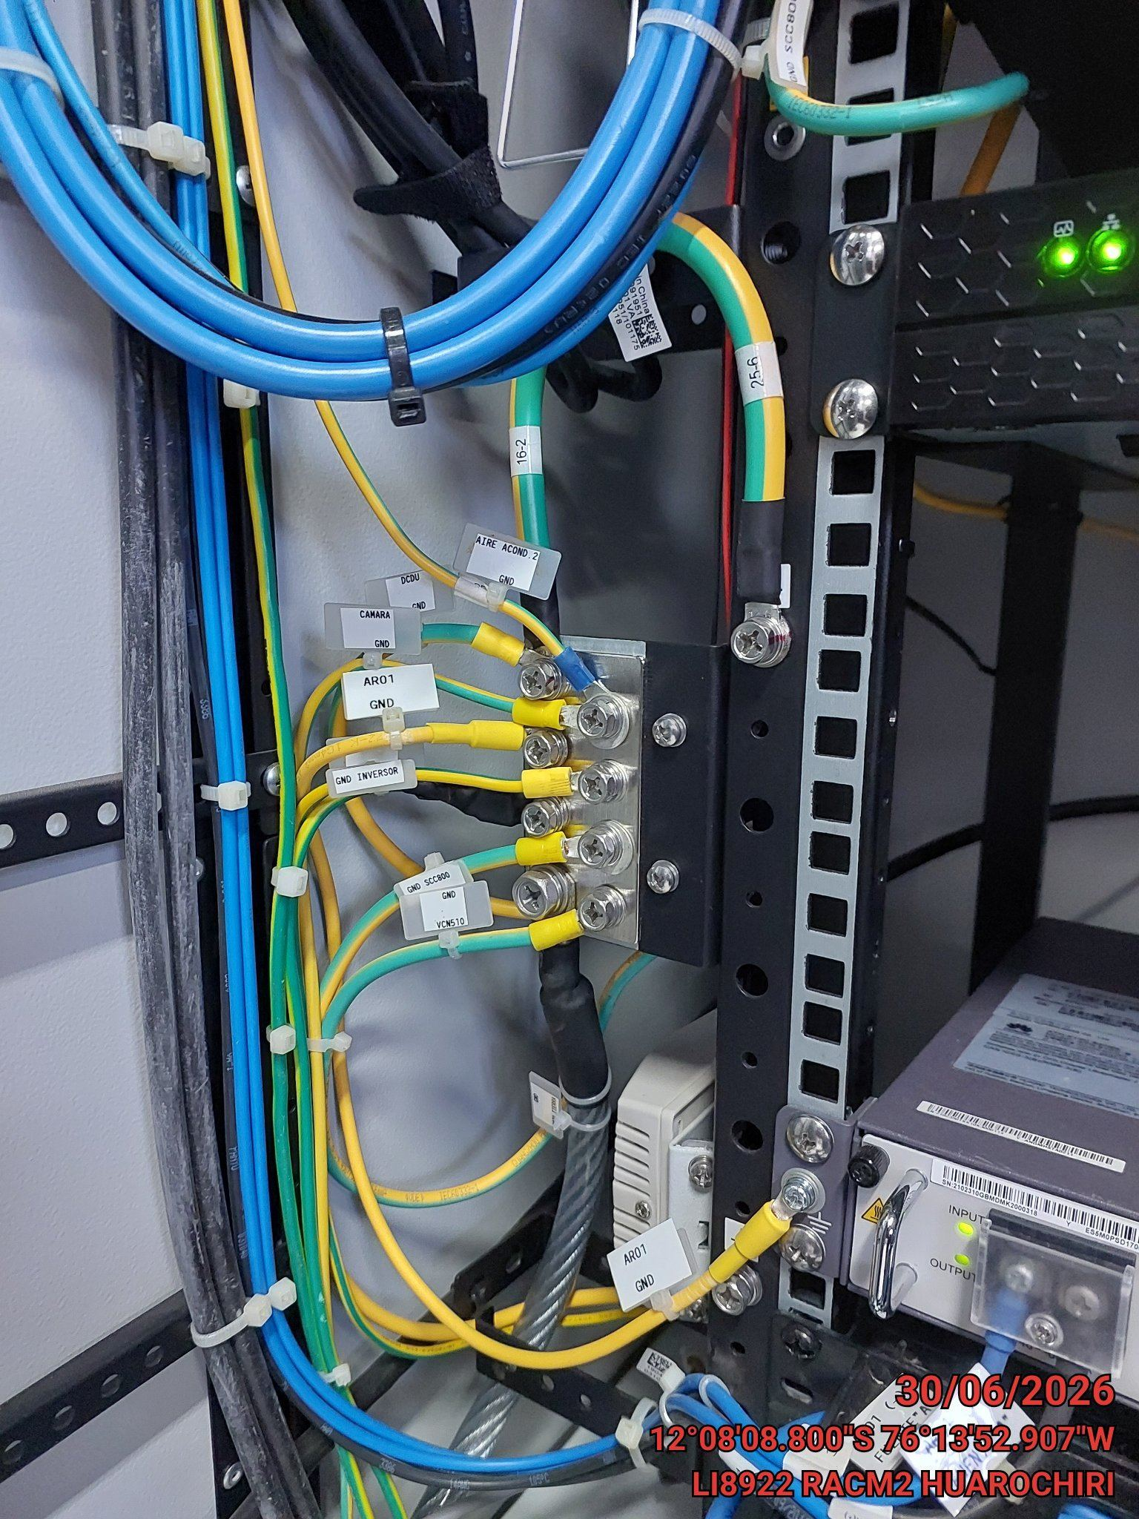 |  | 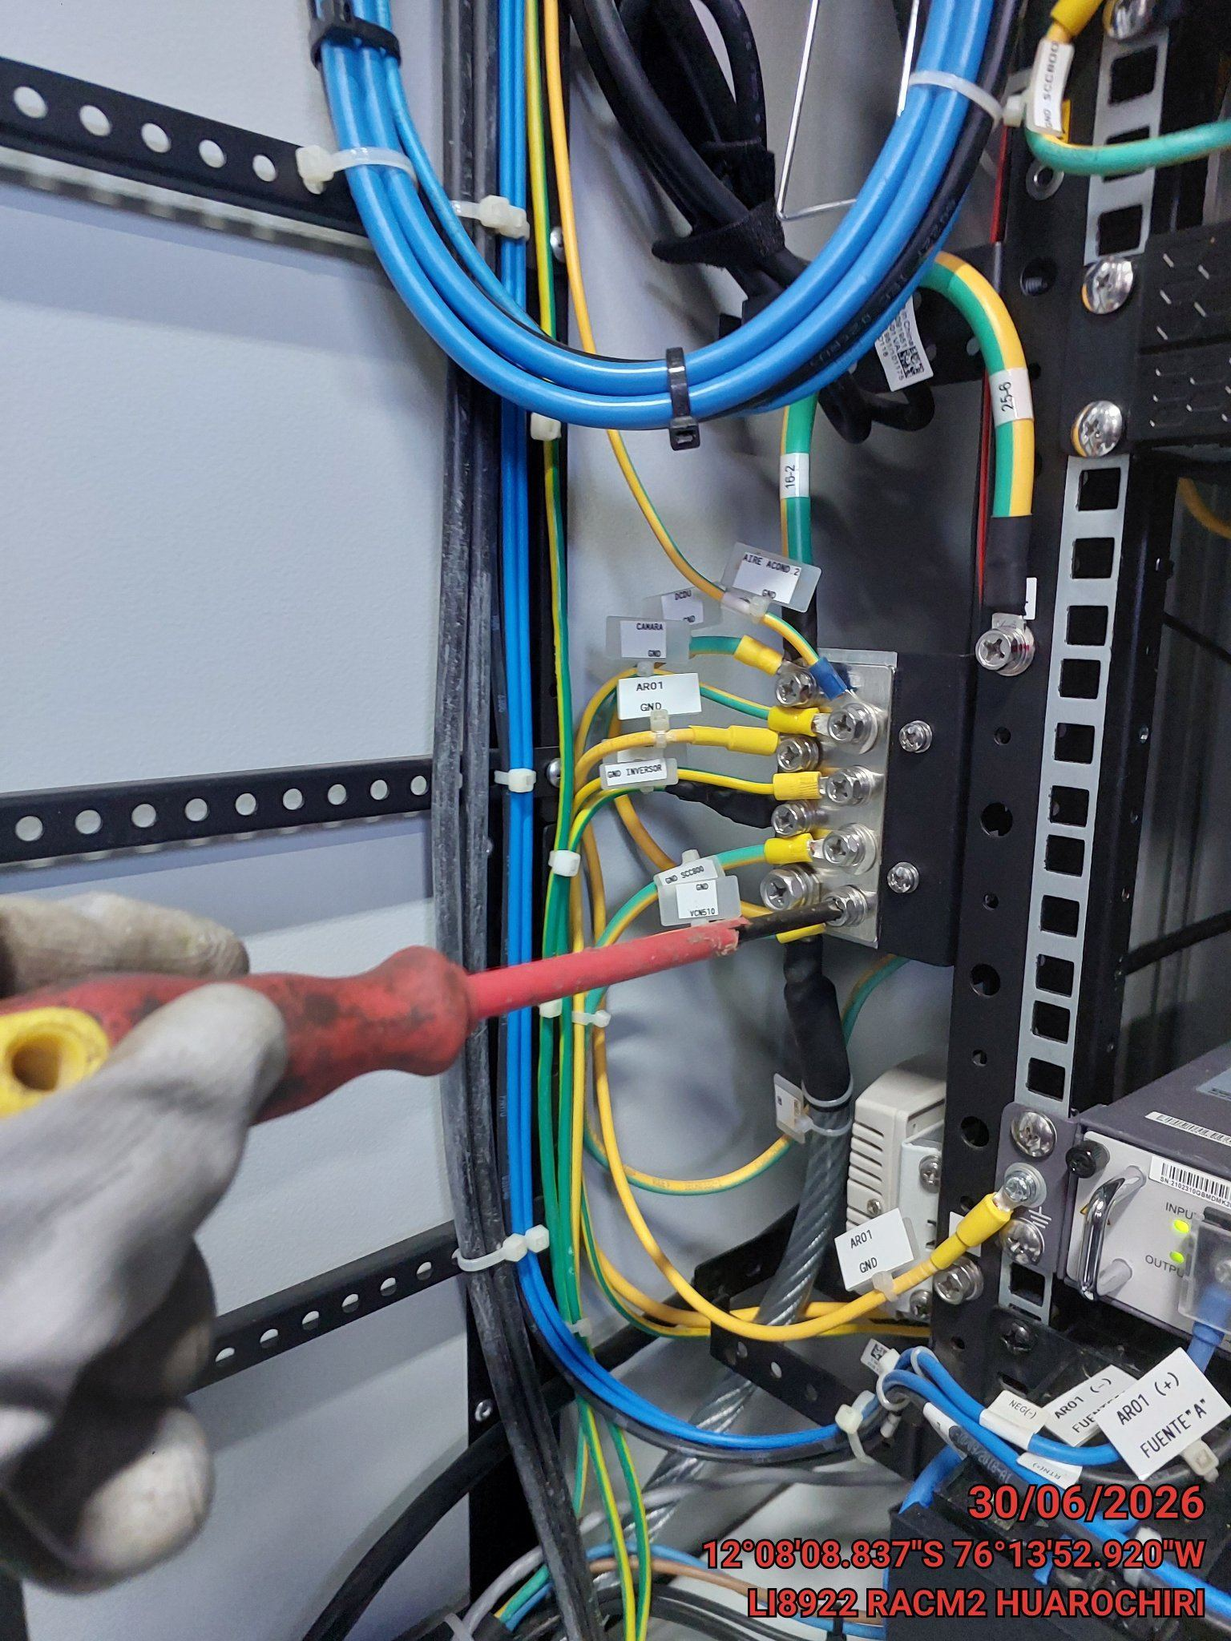 |  | 